EXEMPLO
 | 25 filmes mais caros da XX Century Fox (U$ milhões) |  |  | com outlier | sem outlier
N | Orçamento | Ganhos brutos | R2 | 0.7008 | 0.4086
1 | 200 | 1,835.40 | r (raiz) | 0.84 | 0.64
2 | 150 | 459.4 | r (pearson) | 0.84 | 0.64
3 | 125 | 406.4 | r (correl) | 0.84 | 0.64
4 | 125 | 542.7
5 | 115 | 924.3
6 | 115 | 656.7 |  | orçamento | ganhos
$$\overline{x}$$
σ
7 | 115 | 848.5 | média | 102.8 | 414.0
8 | 110 | 571.1 | desvio | 28.6 | 372.4
9 | 110 | 211.4
$$\overline{x}$$
10 | 110 | 150.5 | - 3s | 17.1 | -703.3
$$\overline{x}$$
11 | 105 | 348.8 | + 3s | 188.5 | 1,531.2
12 | 102 | 358.8 | ^se estiver fora, é outlier^
13 | 100 | 365.3 | outlier | 200 | 1,835.4
Ganhos brutos - sem outlier
14 | 100 | 359.1
15 | 100 | 249 | TESTE DE SIGNIFICÂNCIA ESTATÍSTICA
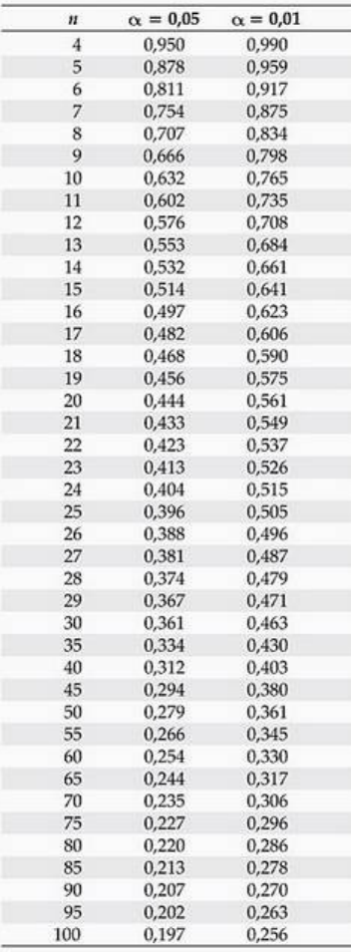
16 | 90 | 365
17 | 87.5 | 329.5
18 | 85 | 427.2
19 | 80 | 260.7
20 | 80 | 197.1
21 | 78 | 179.3
22 | 75 | 34
23 | 75 | 36.8
24 | 72 | 176.1
25 | 65 | 56.4

